상품제안서
조약돌 손난로 보조배터리 5000mAh | 상품코드: S30010

 |  |  |  |  |  |  | 02-713-8555 | www.synergygift.co.kr
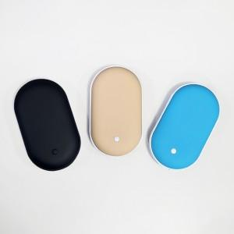

【상세/제작정보】 | *레이저가능모델<br>(무광블루/무광베이지/유광올리브/유광인디고/유광블랙)<br>*컬러가능모델<br>(무광블루/무광베이지/무광블랙)<br>

【인쇄/포장옵션】 | 레이저, 풀칼라 / 포장지포장

【공급단가】 | 수량 | 50~ | 100~ | 300~ | 1,000~ | 3,000~
*VAT별도 | 단가 | 5,550원 | 5,300원 | 5,050원 | 4,820원 | 4,750원

【상품 URL】 | https://www.synergygift.co.kr:443/src/goods_detail.php?gdno=30010

